נחל
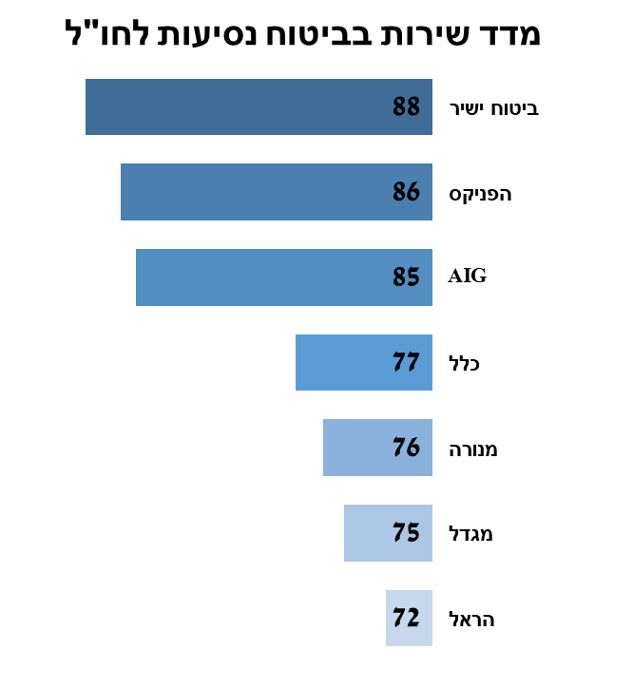
ביטוח נסיעות לחו"ל 2018 |  |  |  |  |  |  |  |  | ביטוח נסיעות לחו"ל - שינוי לעומת 2017
מדד שירות בביטוח נסיעות לחו"ל |  | תשלום תביעות |  |  | טיפול בלקוחות | תלונות ציבור | זמן מענה טלפוני | כלים דיגיטליים | מדד שירות בביטוח נסיעות לחו"ל |  | תשלום תביעות |  |  | טיפול בלקוחות | תלונות ציבור | זמן מענה טלפוני | כלים דיגיטליים
 |  | משוקלל | שיעור תשלום תביעות | מהירות טיפול בתביעות |  |  |  |  |  |  | משוקלל | שיעור תשלום תביעות | מהירות טיפול בתביעות
ביטוח ישיר | 88 | 91 | 96 | 86 | 86 | 89 | 77 | 89 | מנורה | 8 | 9 | -1 | 19 | 1 | 12 | 15 | 25
הפניקס | 86 | 93 | 97 | 89 | 77 | 90 | 87 | 65 | כלל | 5 | 2 | 1 | 3 | 2 | 14 | 11 | 3
AIG | 85 | 96 | 98 | 95 | 88 | 66 | 65 | 79 | הפניקס | 4 | 2 | 0 | 5 | 6 | 10 | -10 | 8
כלל | 77 | 85 | 83 | 86 | 68 | 75 | 72 | 84 | AIG | 2 | 2 | 2 | 2 | 2 | 5 | -3 | 4
מנורה | 76 | 75 | 83 | 66 | 82 | 73 | 72 | 61 | ביטוח ישיר | 1 | -3 | 0 | -5 | 1 | 9 | -1 | 13
מגדל | 75 | 76 | 86 | 66 | 73 | 76 | 71 | 77 | מגדל | 0 | -4 | -8 | 0 | 4 | 1 | -4 | 21
הראל | 72 | 84 | 92 | 77 | 69 | 79 | 26 | 69 | הראל | -1 | 1 | 1 | 1 | 1 | -3 | -17 | 9

ממוצע | 80 | 86 | 91 | 81 | 78 | 78 | 67 | 75 | ממוצע | 3 | 1 | -1 | 4 | 2 | 7 | -1 | 12

